Velocidad
Velocidad del Equipo
 | US Completas |  | Re trabajo
Sprint 1 | 18 |  | 0
Sprint 2 | 12 |  | 6
Sprint 3 | 5 |  | 10
Sprint 4 | 21 |  | 5
Sprint 5 | 13 |  | 8
Sprint 6 | 15 |  | 6
Velocidad del Equipo
 | US Completas
Sprint 1 | 18
Sprint 2 | 12
Sprint 3 | 5
Sprint 4 | 21
Sprint 5 | 13
Sprint 6 | 15
VELOCIDAD DEL EQUIPO
 | US Completas | Re trabajo
Sprint 1 | 18 | 0
Sprint 2 | 12 | 6
Sprint 3 | 5 | 10
Sprint 4 | 21 | 5
Sprint 5 | 13 | 8
Sprint 6 | 15 | 6

Capacidad
Capacidad del Equipo
 | Horas Disponibles
Sprint 1 | 168
Sprint 2 | 111
Sprint 3 | 183
Sprint 4 | 190
Sprint 5 | 204
Sprint 6 | 196
Capacidad del Equipo
Sprint 1 | 168
Sprint 2 | 111
Sprint 3 | 183
Sprint 4 | 190
Sprint 5 | 204
Sprint 6 | 196
CAPACIDAD DEL EQUIPO
 | Horas Disponibles
Sprint 1 | 168
Sprint 2 | 111
Sprint 3 | 183
Sprint 4 | 190
Sprint 5 | 204
Sprint 6 | 196

Casos de Prueba
Casos de Prueba
 | Cantidad CP Funcionales
Sprint 1 | 13
Sprint 2 | 10
Sprint 3 | 1
Sprint 4 | 2
Sprint 5 | 1
Sprint 6 | 4
Casos de Prueba
Sprint 1 | 13
Sprint 2 | 10
Sprint 3 | 1
Sprint 4 | 2
Sprint 5 | 1
Sprint 6 | 4
CASOS DE PRUEBA
 | Cantidad CP Funcionales
Sprint 1 | 13
Sprint 2 | 10
Sprint 3 | 1
Sprint 4 | 2
Sprint 5 | 1
Sprint 6 | 4

Sprint Burndown Chart
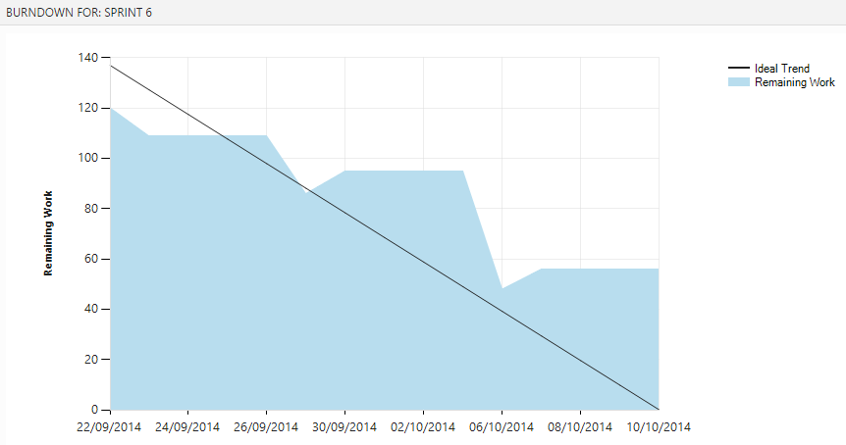
Sprint 1
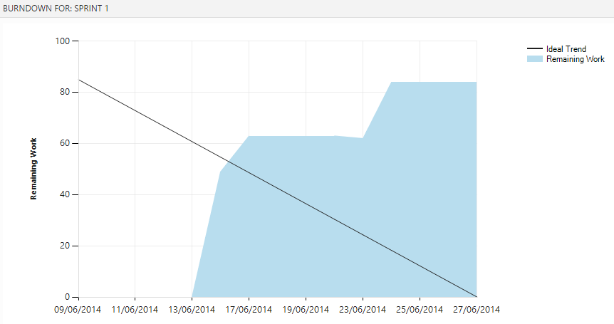

Sprint 2
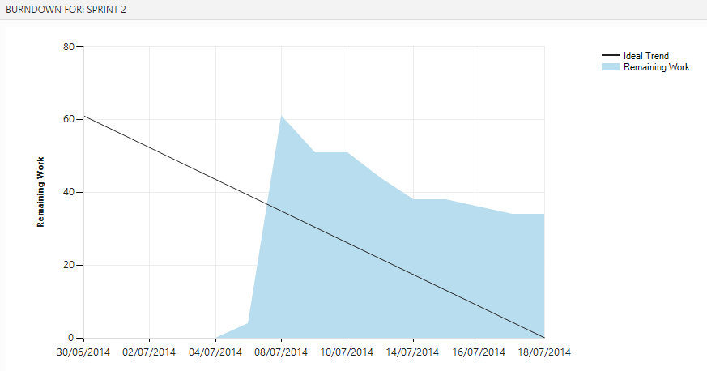

Sprint 3
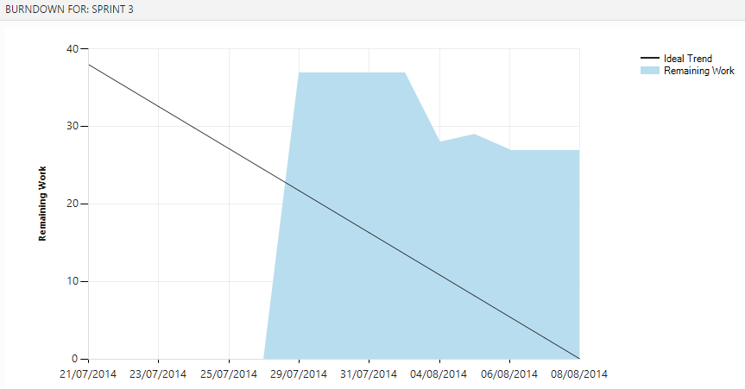

Sprint 4
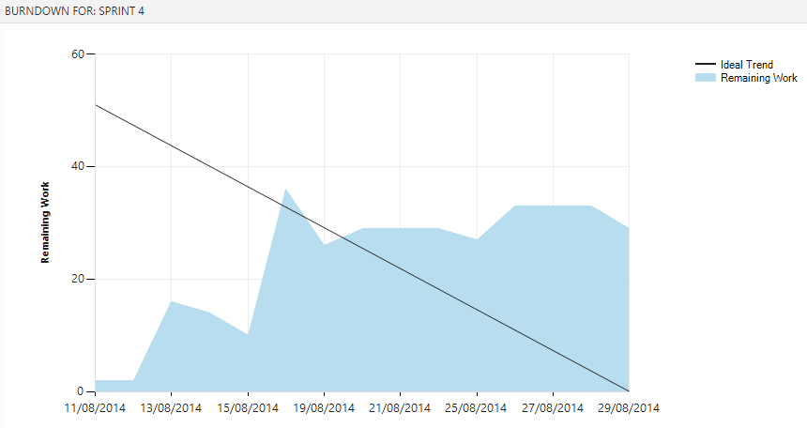

Sprint 5
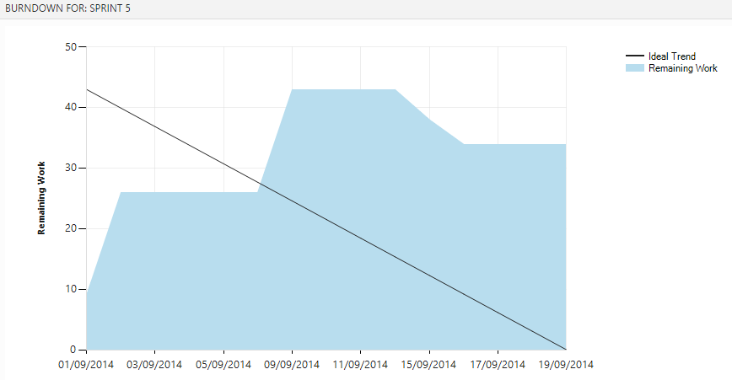

Sprint 6

